상품제안서
레빗 TX02 3.0 USB메모리 (16~128G) | 상품코드: S26816

 |  |  |  |  |  |  | 02-713-8555 | www.synergygift.co.kr
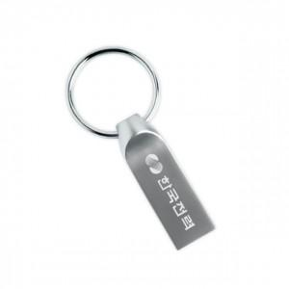 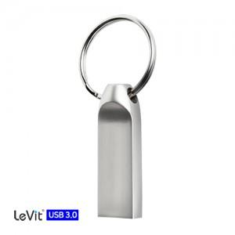

【상세/제작정보】 | 256GB는 따로 문의 주세요

【인쇄/포장옵션】 | 레이저 / 포장지포장

【공급단가】 | 수량 | 50~ | 100~ | 500~ | 1,000~ | 3,000~
*VAT별도 | 16G | 7,950원 | 7,760원 | 7,440원 | 7,250원 | 7,060원
 | 32G | 9,880원 | 9,640원 | 9,250원 | 9,010원 | 8,770원
 | 64G | 14,200원 | 13,860원 | 13,290원 | 12,950원 | 12,610원
 | 128G | 26,130원 | 25,500원 | 24,460원 | 23,830원 | 23,200원

【상품 URL】 | https://www.synergygift.co.kr:443/src/goods_detail.php?gdno=26816

